발전소 정보
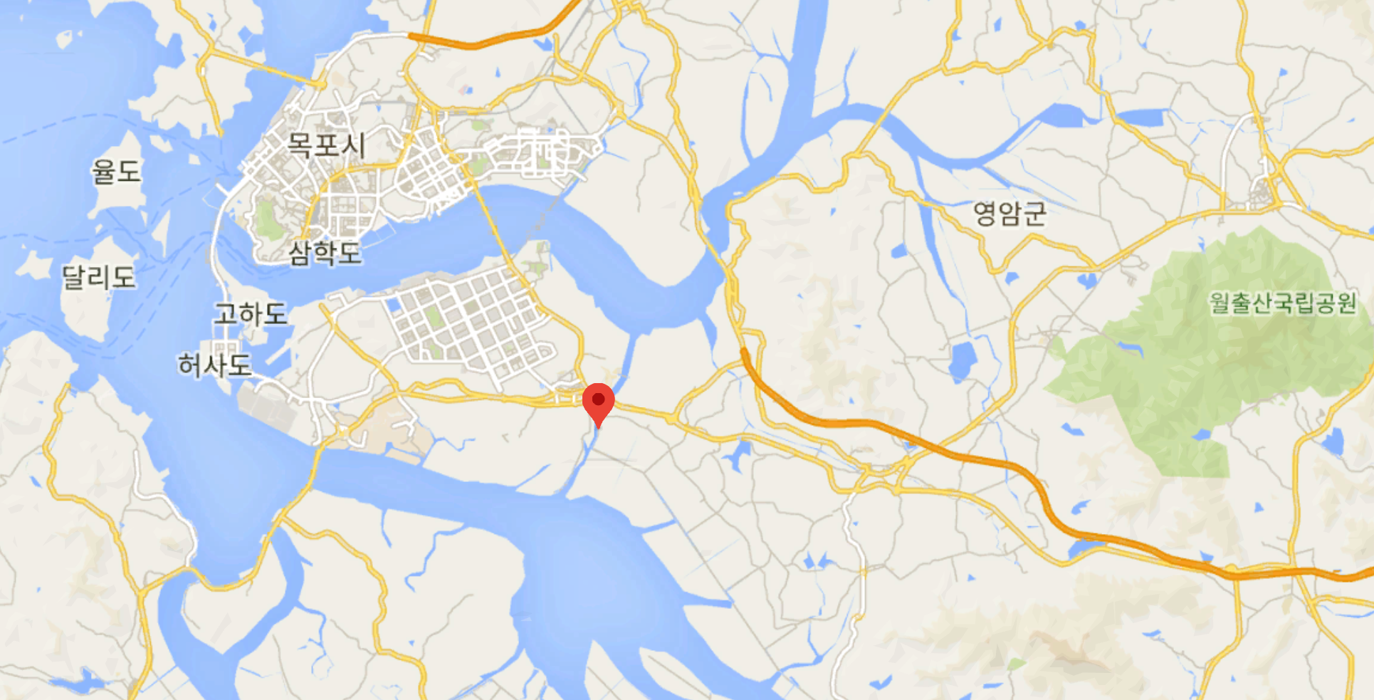
발전소 기본정보 |  | 발전소 위치
발전소명 | 한국농어촌공사 영암 태양광발전소 2차
책임자 | 홍문표
전화번호 | 031-420-3003
주소 | 전라남도 영암군 삼호읍 산호리 1414
발전소종류 | 태양광
총설비용량 | 1491.6 KW
연간발전량 | 1491.6
건설사 | 한국농어촌공사
시공사 | 한국농어촌공사
설계 및 인허가 | 한국농어촌공사

기상청 정보
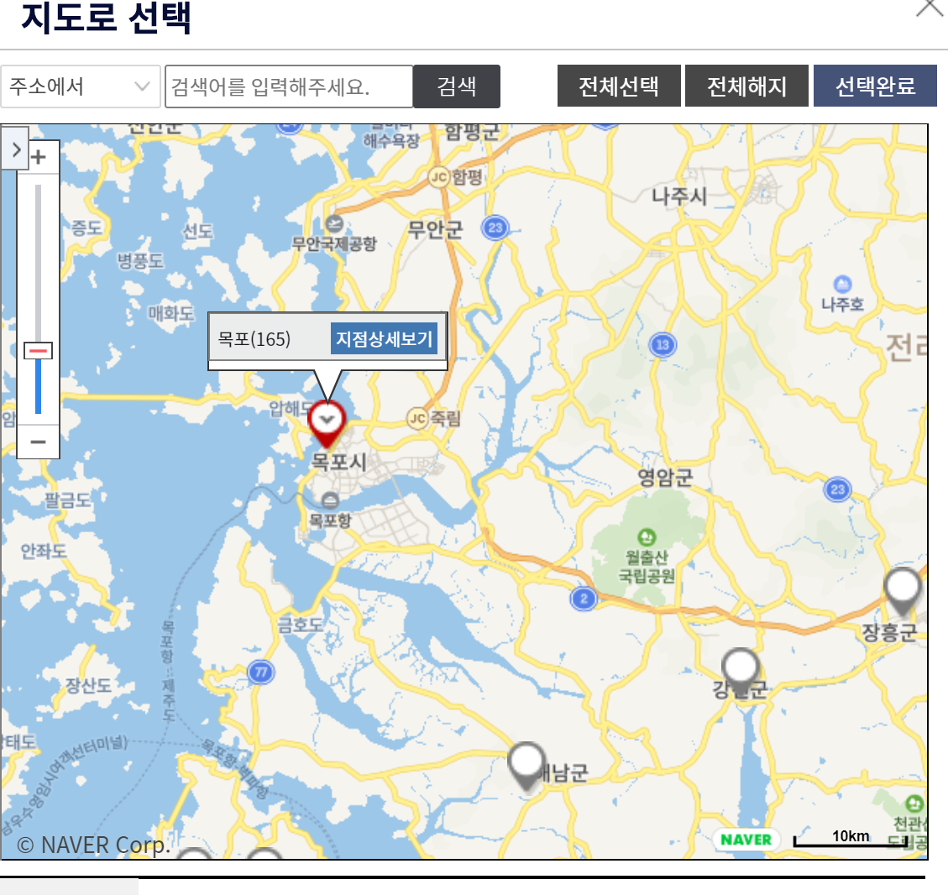
관리기관 | 기상청
운영기관 | 기상청 광주지방기상청 목포기상대

